Hoja1
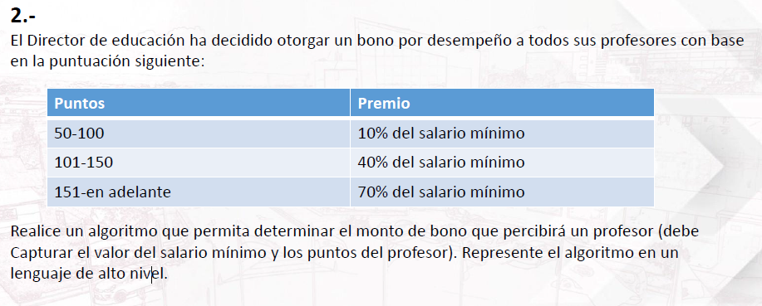

salario minimo |  |  | 930

puntuacion | bono | puntos | bono obtenido
0-100 | 10% | 70 | 24
101-150 | 40% | 18 | 24
151-en adela | 70% | 160 | 24

